Pila-Sprint1
ID | Nombre | Estimado | Notas
 |  | 36.5
ID0002 | Como desarrollador quiero controlar el acceso de los usuarios mediante un login | 5.5
ID002_T1 | Validación de datos | 2
ID002_T2 | Registro de usuarios (nombre y contraseña) | 1
ID002_T3 | Acceso al sistema | 0.5
ID002_T4 | Pruebas de validación, registro y acceso | 2
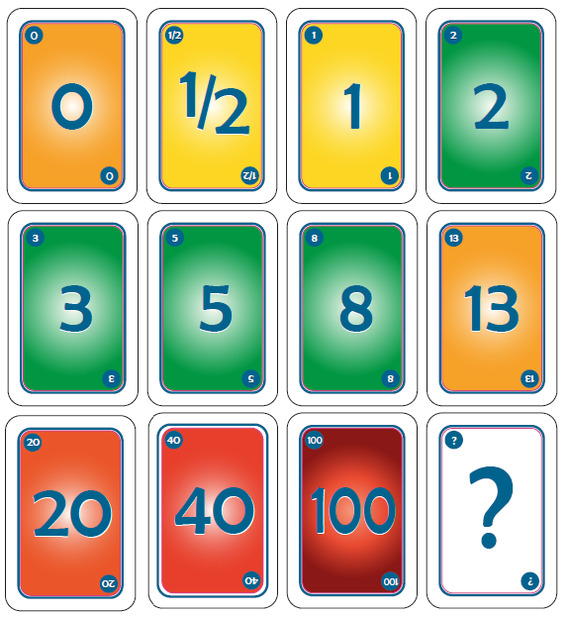
ID0004 | Como cliente quiero un interfaz de acceso al sistema | 3
ID004_T1 | Interfaz de login | 2
ID004_T2 | Interfaz de registro | 1
ID0006 | Como desarrollador quiero almacenar los datos de la aplicación en una base de datos | 8
ID006_T1 | Creación de la base de datos | 5
ID006_T2 | Crear la conexión con la base de datos | 1
ID006_T3 | Pruebas de acceso y escritura a la base de datos | 2
ID0008 | Como desarrollador quiero realizar la aplicación en un entorno web | 7
ID008_T1 | Familiarizarse con LAMP | 5
ID008_T2 | Instalación de apache, mysql y php | 2
ID0003 | Como cliente quiero preguntas relacionados con la informática | 2
ID003_T1 | Crear las preguntas y almacenarlas en la base de datos | 2
ID0001 | Como cliente quiero una aplicación/juego de preguntas similar al Quiz up | 11
ID001_T1 | Manejo de usuarios | 3 | Investigar
ID001_T2 | Tomar preguntas de la base de datos | 2
ID001_T3 | Mostras preguntas | 1
ID001_T4 | Gestionar respuestas | 3
ID001_T5 | Mostrar puntuaciones | 2

Burns
 | Esfuerzo previsto | Esfuerzo restante
2015-10-01 | 36.5 | 0.0
2015-10-02 | 30.1 | 0.0
2015-10-05 | 26.9 | 0.0
2015-10-06 | 23.7 | 0.0
2015-10-07 | 20.5 | 0.0
2015-10-08 | 17.3 | 0.0
2015-10-09 | 14.1 | 0.0
2015-10-12 | 10.9 | 0.0
2015-10-13 | 7.7 | 0.0
2015-10-14 | 4.5 | 0.0

Calendario de la iteración
Tiempo a Dedicar Total | 36.5 | 2015-10-01 | 2015-10-02 | 2015-10-05 | 2015-10-06 | 2015-10-07 | 2015-10-08 | 2015-10-09 | 2015-10-12 | 2015-10-13 | 2015-10-14
Tiempo a Dedicar Diario |  | 3.2 | 3.2 | 3.2 | 3.2 | 3.2 | 3.2 | 3.2 | 3.2 | 3.2 | 3.2
Tiempo Restante |  | 36.5 | 30.1 | 26.9 | 23.7 | 20.5 | 17.3 | 14.1 | 10.9 | 7.7 | 4.5

 | Acumulado
2015-10-01 | 0
2015-10-02 | 0
2015-10-05 | 0
2015-10-06 | 0
2015-10-07 | 0
2015-10-08 | 0
2015-10-09 | 0
2015-10-12 | 0
2015-10-13 | 0
2015-10-14 | 0

